关系图
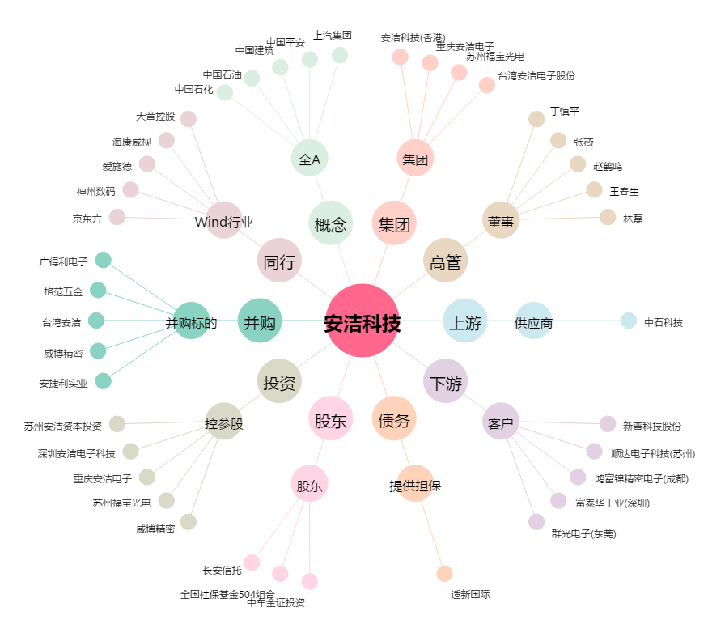
安洁科技[002635.SZ] - 关系概览图

